Bitacora
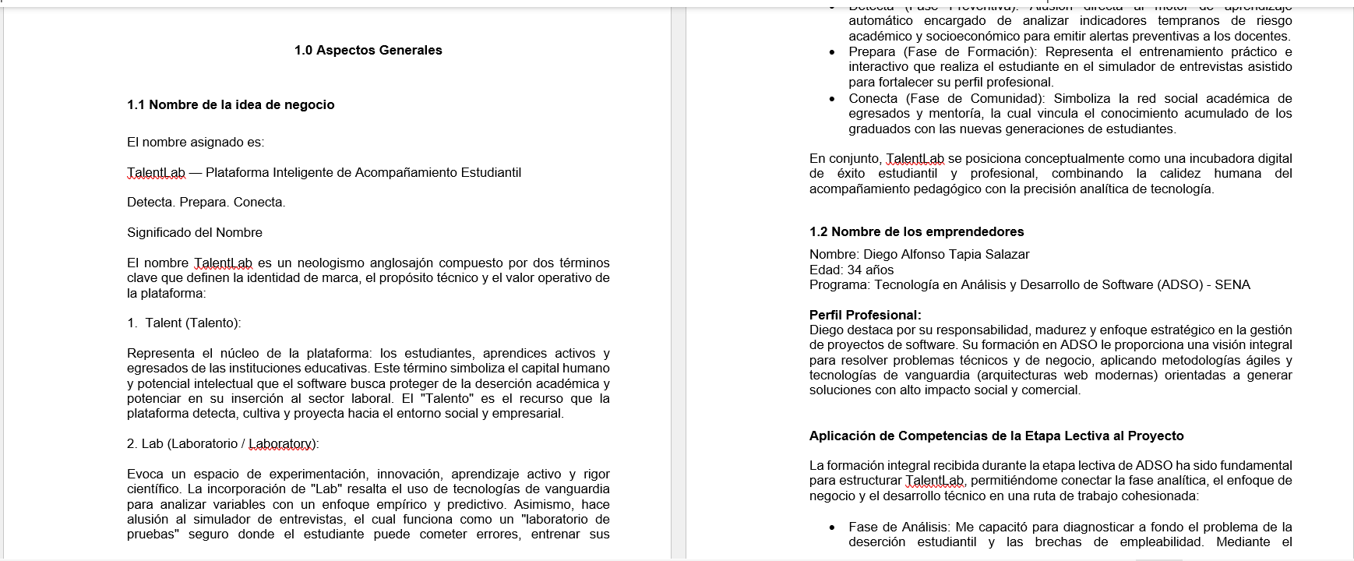 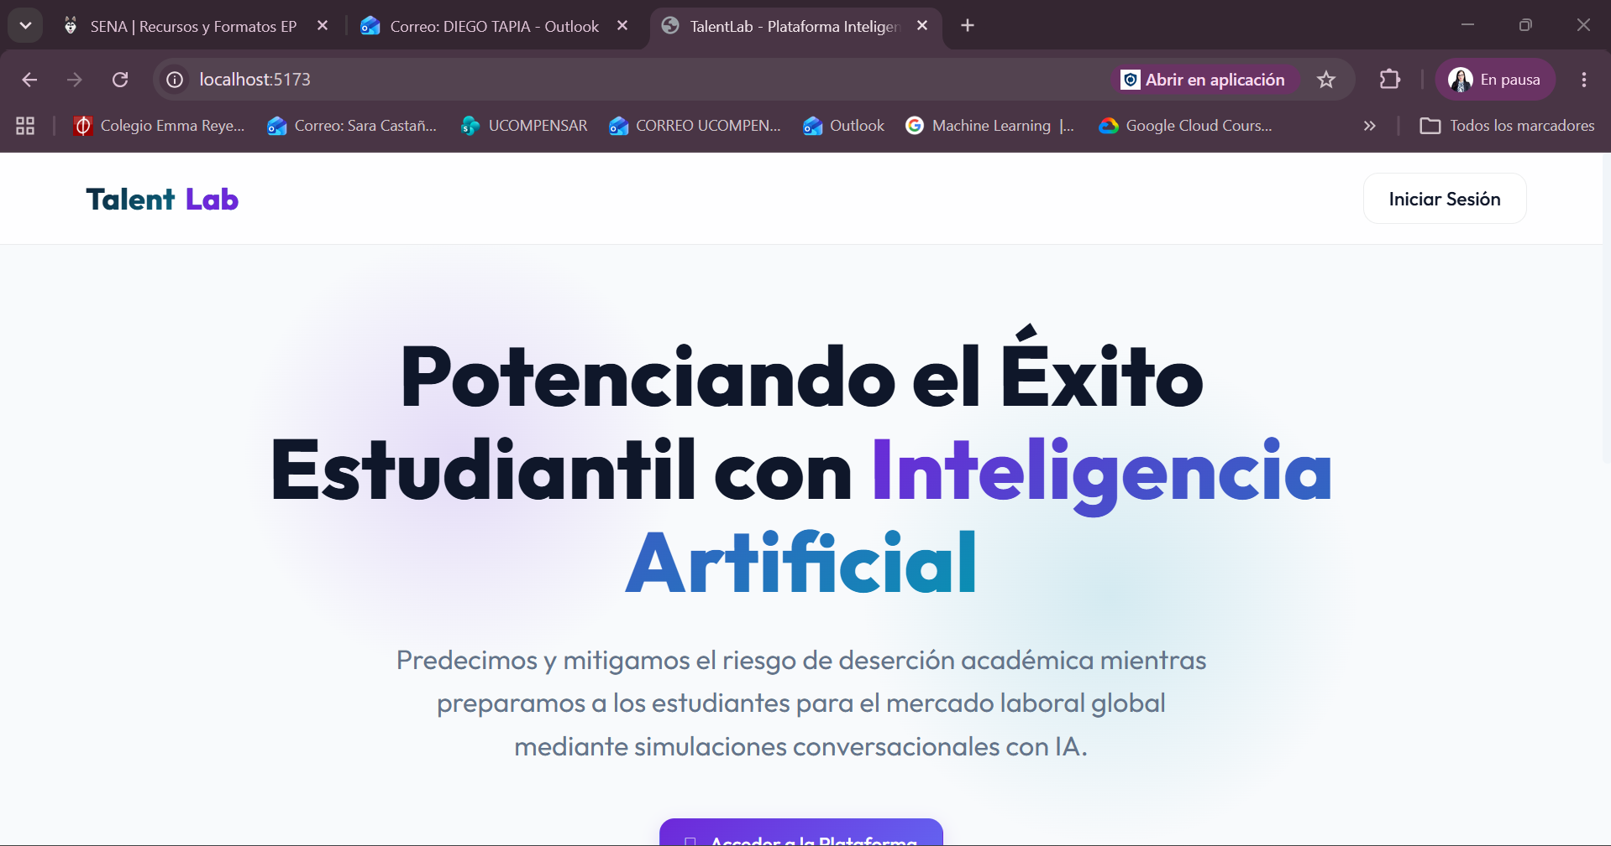 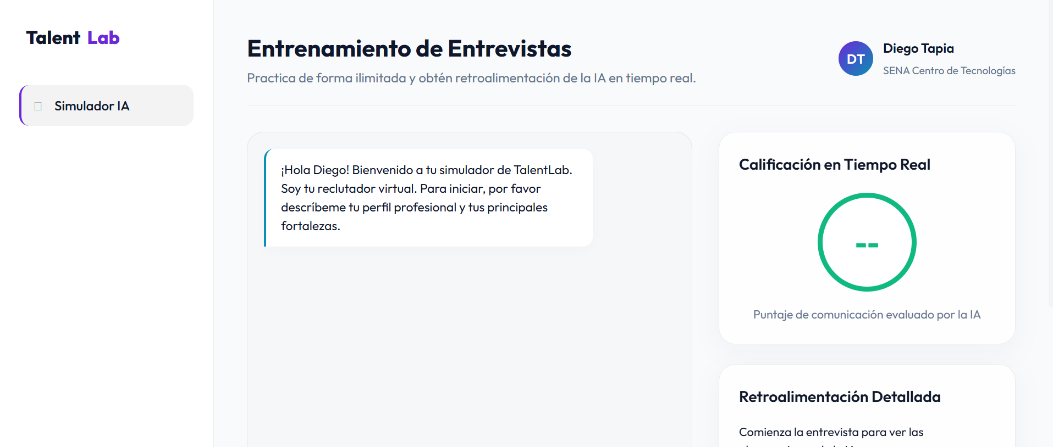
 |  |  |  |  |  |  | Código: GFPI-F-147
 |  |  |  |  |  |  | Versión: 05
PROCESO
GESTIÓN DE FORMACIÓN PROFESIONAL INTEGRAL
NOMBRE DEL FORMATO
FORMATO BITÁCORA DE SEGUIMIENTO ETAPA PRODUCTIVA
CLASIFICACIÓN DE LA INFORMACIÓN
Pública | FALSE |  | Pública Clasificada |  | FALSE | Pública Reservada | TRUE

Bitácora N° |  |  | Período a reportar
1 |  |  | 12/05/2026 hasta 12/06/2026

Datos del aprendiz
Nombre completo del aprendiz |  |  | Tipo de documento | Número de identificación |  | Contacto telefónico
Diego Alfonso Tapia Salazar |  |  | Cedula de ciudadania | 1030594222 |  | 3106192125
Correo electrónico institucional |  |  | Correo electrónico personal |  |  | Dirección de residencia
diegoa_tapias@soy.sena.edu.co |  |  | diegotapia.s@hotmail.com |  |  | Cra 80 D #7B 83 Torre 2 Apto 604
Número de grupo |  |  | Modalidad de formación |  |  | Programa de formación
2996897 |  |  | Tecnólogo |  |  | Análisis y Desarrollo de Software
Modalidad de ejecución de la etapa productiva (presencial o virtual) |  |  | ¿Realiza la etapa productiva con una entidad u organización en el exterior? (si o no) |  |  | País donde realiza la etapa productiva
Presencial |  |  | No |  |  | Colombia

Datos del ente co-formador
Nombre de la entidad, empresa, institución u organización donde está realizando la etapa productiva |  |  |  | NIT |  | Dirección de la entidad, empresa, institución u organización
Servicio Nacional de Aprendizaje - SENA |  |  |  | 899.999.034-01 |  | Carrera 13 # 65 - 10 Centro de Servicios Financieros

Datos de la persona encargada del proceso formativo del aprendiz en la entidad co-formadora
Nombre completo del ente co-formador (Jefe inmediato/Supervisor) |  |  | Cargo del ente co-formador |  | Contacto telefónico del ente co-formador | Correo electrónico del ente co-formador
John Fernando Mendez Medina |  |  | Instructor acompañamiento etapa productiva |  | 3124117048 | jfmendez@sena.edu.co

Datos del instructor de seguimiento
Nombre completo del instructor de seguimiento |  |  |  |  | Correo electrónico del instructor de seguimiento
SERGIO ANDRES TORRES MARTINEZ |  |  |  |  | satorres@sena.edu.co / storres@timespanish.com

Seleccione con una "X" la alternativa de etapa productiva que está realizando
Alternativa de etapa productiva | Marque con una X |  |  |  | Alternativa de etapa productiva | Marquen con una X
Contrato de aprendizaje |  |  |  |  | Monitoria

 |  |  |  |  | Proyecto productivo | X

Contrato de vínculo formativo |  |  |  |  | Vínculo laboral

Descripción de las actividades realizadas
Descripción de la actividad (Ingrese cuantas filas sean necesarias) |  | Competencias del programa de formación aplicadas en el desarrollo de la actividad |  | Fecha de inicio (dd/mm/aa) | Fecha de fin (dd/mm/aa) | Evidencia de cumplimiento (Indique si corresponde a un documento, proceso, producto, entregable u otro) En anexo puede fortalecer la evidencia si es el caso. | Observaciones, inasistencias, dificultades presentadas, y/o comentarios realizados por el aprendiz y/o jefe inmediato

Se elabora el primer módulo del proyecto productivo, logrando definir y estructurar de manera coherente la identidad de TalentLab, el perfil profesional del equipo, la justificación académica/social y los objetivos estratégicos. El entregableestá aline ado con los requerimientos técnicos y metodológicos acordados. Adicionalmente definicion de stack de prototipo de solución web |  | 38392 - Establecer requisitos de la solución de software de acuerdo con estándares y procedimiento técnico |  | 2026-05-12 | 2026-05-19 | Documento Proyecto Talent Lab: Generalidades, descripción del proyecto. Planeación Stack del prototipo | Se definió la identidad corporativa de TalentLab: nombre, misión, visión, perfil del equipo emprendedor y justificación académica y social del proyecto. Se establecieron los objetivos estratégicos y el alcance del producto. En paralelo, se tomó la decisión técnica de estructurar el prototipo con React 18 + Vite para el frontend y Python FastAPI para el backend, adoptando Supabase (PostgreSQL) como base de datos con arquitectura multi-tenant.

Se realiza el análisis y diagnóstico formal del sector productivo EdTech e industria de software (CIIU) aplicable al SaaS de TalentLab, sustentado en tendencias de crecimiento y comportamiento del mercado nacional y regional. Se comienza a estructurar prototipo de solución web (Definición de modulos, roles y accesos, etc) |  | 38368 - Desarrollar la solución de software de acuerdo con el diseño y metodologías de desarrollo |  | 2026-05-19 | 2026-05-26 | Documento Proyecto Talent Lab:: Estudio de mercado , Análisis del Sector o industria Planeación Stack del prototipo | Se realizó el análisis del sector EdTech e industria de software (CIIU), identificando tendencias de crecimiento del mercado SaaS en Colombia y la región. Este diagnóstico permitió validar la viabilidad del modelo de negocio. A nivel técnico, se definió la estructura de módulos del prototipo (semáforo de riesgo, simulador de entrevistas y panel institucional) y se establecieron los tres roles de usuario del sistema: administrador institucional, estudiante y mentor.

Se define el perfil del consumidor con base a la demanda planteada, con el onjetivo de indentificar nicho de mercado y estrategias para abordaje de mercado. Se define estilo y colorimetria para front de la solución web |  | 38362 - Diseñar la solución de software de acuerdo con procedimientos y requisitos técnicos |  | 2026-05-26 | 2026-02-02 | Documento Proyecto Talent Lab:: demanda, estimación del mercado, Definición del perfil del consumidor | Se delimitó el perfil del consumidor objetivo: instituciones de educación superior privadas de Bogotá, con necesidades de retención estudiantil y empleabilidad. Se identificó el nicho de mercado y se definieron estrategias de abordaje comercial B2B. Como avance técnico del prototipo, se estableció la identidad visual del frontend: paleta de colores oscura (tonos índigo), tipografía Inter/Outfit y estilo glassmorphism, materializados en las variables CSS globales del sistema de diseño React.

Se realiza identificación de segmento de mercado, mercado objetivo y diseño de investigación e instrumento de recolección de información. Se establecen condiciones de seguridad para el uso de solución web, |  | 38362 - Diseñar la solución de software de acuerdo con procedimientos y requisitos técnicos |  | 2026-06-02 | 2026-06-12 | Documento Proyecto Talent Lab: Identificación segmentos de mercado y Cálculo de muestra | Se identificaron y delimitaron los segmentos de mercado objetivo y se diseñó el instrumento de recolección de información (encuesta de 12 preguntas sobre retención y empleabilidad). Se calculó el tamaño de muestra. En cuanto al prototipo, se configuró el middleware CORS en FastAPI para la comunicación con el cliente React, y se definieron los protocolos de seguridad de la plataforma: autenticación por roles y cumplimiento de la Ley 1581 de 2012.

Información afiliación a la ARL
Decreto 055 de 2015, por el cual se reglamenta la afiliación de estudiantes al Sistema General de Riesgos Laborales y se dictan otras disposiciones
Este espacio debe ser siempre diligenciado.
Artículo 11. Obligaciones de la institución de educación. Corresponde a las instituciones de educación a las que pertenezcan los estudiantes, que deban ser afiliados al Sistema General de Riesgos Laborales de conformidad con el presente decreto:

1. Revisar periódicamente que el estudiante en práctica desarrolle labores relacionadas exclusivamente con su programa de formación o educación, que ameritaron su afiliación al Sistema General de Riesgos Laborales.
2. Verificar que el espacio de práctica cuente con los elementos de protección personal apropiados según el riesgo ocupacional.
¿El aprendiz se encuentra afiliado a la ARL? | Indique el nivel de riesgo actual |  | ¿El nivel de riesgo de la ARL corresponde a las actividades que desarrolla el aprendiz en la empresa? |  | Si | ¿El aprendiz cuenta con los elementos de protección personal (EPP), requeridos para desarrollar su etapa productiva? | SI
Si | 2

Aprendiz: recuerde diligenciar completamente el formato de bitácora y entregarlo o cargarlo al espacio asignado para este

 |  |  |  |  |  | 12-Jun-26
Firma del aprendiz |  |  |  |  |  | Fecha entrega bitácora

 | Firma del instructor de seguimiento |  |  |  |  | Firma del ente co-formador

Nota: Con el diligenciamiento de este formato autorizo al SENA para la recolección y tratamiento de mis datos personales, conforme a la política de datos personales de la entidad GOR-POL-006. Entiendo que los datos serán objeto de recolección, almacenamiento, uso, circulación, supresión, transferencia, transmisión, cesión y todo el tratamiento, realizados por el SENA.

Anexo: Es opcional relacionar evidencia fotográfica de las actividades desarrolladas
(No aplica documentos de la empresa u otros aspectos sensibles)

